景點
id | 景點名稱 | 資訊介紹 | 特色 | 價格 | 開放日期 | 開放時間 | 地點 | 交通 | 通勤時間 | 預計停留時間 | 照片1 | 照片2
T1 | teamLab Planets TOKYO DMM | https://www.teamlab.art/zh-hant/e/planets/ | teamLab Planets將於2025年1月22日推出全新展區「運動森林」、「捕捉與收集滅絕森林」、「學習！未來的遊樂園」，除了面積擴展為1.5倍，體驗內容也變得更加多元豐富。全新的廣闊空間將包含以教育性企劃為主題的複雜立體創造性運動空間「運動森林」，以及讓參觀者捕捉和觀察各種已滅絕動物的「捕捉與收集滅絕之森」，並設有為共同創作而設置的「學習！未來的遊樂園」，展示超過10件作品。 | JPY 3,600~ / 人 | 2025/01/22 – 2027年末 | 9:00 - 22:00 *最終進場時間為閉館前1小時 * 入場時可能須等候30至90分鐘左右，敬請見諒。 | 豐洲-東京都江東區豐洲6-1-16 （teamLab Planets TOKYO） | *乘電車 由新豐洲站步行1分鐘 (東京臨海新交通臨海線 百合海鷗號) 從豐洲站及Lalaport豐洲步行10分鐘 (東京地鐵有樂町線) 從市場前站及豐洲市場步行5分鐘 *接駁巴士（有償） 往返於銀座（GINZA SIX）和teamLab Planets 之間的專用接駁巴士（收費）可供使用。 詳情請點擊 這裡。 * 目前，從東京站、銀座、築地開往新豐洲方向的公交巴士非常擁擠，請考慮使用其他公共交通工具前往。 | 未知 | 半天以上 | 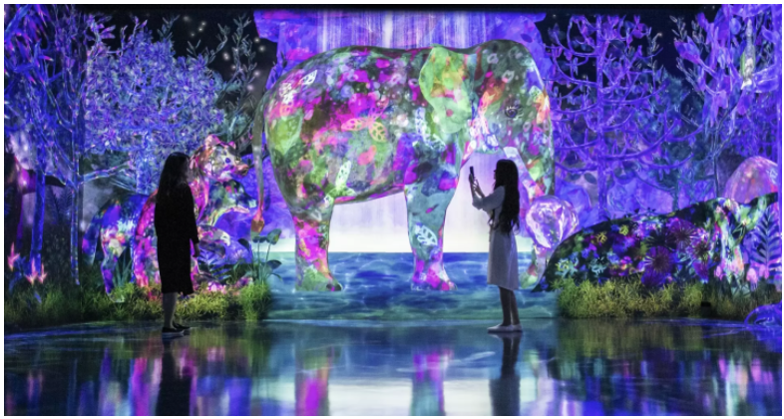
T2 | TESTB3 | TESTC3 | TEST3 | TESTB3 | TESTC3 | TEST3 | TESTB3 | TESTC3
T3 | TESTB4 | TESTC4 | TEST4 | TESTB4 | TESTC4 | TEST4 | TESTB4 | TESTC4 |  |  | Final
T4 | TESTB5 | TESTC5 |  | TESTB5 | TESTC5 |  | TESTB5 | TESTC5 |  |  | Final
T5 |  | TESTC6 | TEST6 |  | TESTC6 | TEST6 |  | TESTC6 |  |  | Final
T6 | TESTB7 |  | TEST7 | TESTB7 |  | TEST7 | TESTB7 |  |  |  | Final
T7 | TESTB8 | TESTC8 | TEST8 | TESTB8 | TESTC8 | TEST8 | TESTB8 | TESTC8 |  |  | Final
T8 | TESTB9 | TESTC9 | TEST9 | TESTB9 | TESTC9 | TEST9 | TESTB9 | TESTC9 |  |  | Final
T9 | TESTB10 | TESTC10 | TEST10 | TESTB10 | TESTC10 | TEST10 | TESTB10 | TESTC10 |  |  | Final
T10 | TESTB11 | TESTC11 | TEST11 | TESTB11 | TESTC11 | TEST11 | TESTB11 | TESTC11 |  |  | Final
T11 | TESTB2 | TESTC2 | TEST2 | TESTB2 | TESTC2 | TEST2 | TESTB2 | TESTC2 |  |  | Final
T12 | TESTB3 | TESTC3 | TEST3 | TESTB3 | TESTC3 | TEST3 | TESTB3 | TESTC3 |  |  | Final
T13 | TESTB4 | TESTC4 | TEST4 | TESTB4 | TESTC4 | TEST4 | TESTB4 | TESTC4 |  |  | Final
T14 | TESTB5 | TESTC5 |  | TESTB5 | TESTC5 |  | TESTB5 | TESTC5 |  |  | Final
T15 |  | TESTC6 | TEST6 |  | TESTC6 | TEST6 |  | TESTC6 |  |  | Final
T16 | TESTB7 |  | TEST7 | TESTB7 |  | TEST7 | TESTB7 |  |  |  | Final
T17 | TESTB8 | TESTC8 | TEST8 | TESTB8 | TESTC8 | TEST8 | TESTB8 | TESTC8 |  |  | Final
T18 | TESTB9 | TESTC9 | TEST9 | TESTB9 | TESTC9 | TEST9 | TESTB9 | TESTC9 |  |  | Final
T19 | TESTB10 | TESTC10 | TEST10 | TESTB10 | TESTC10 | TEST10 | TESTB10 | TESTC10 |  |  | Final
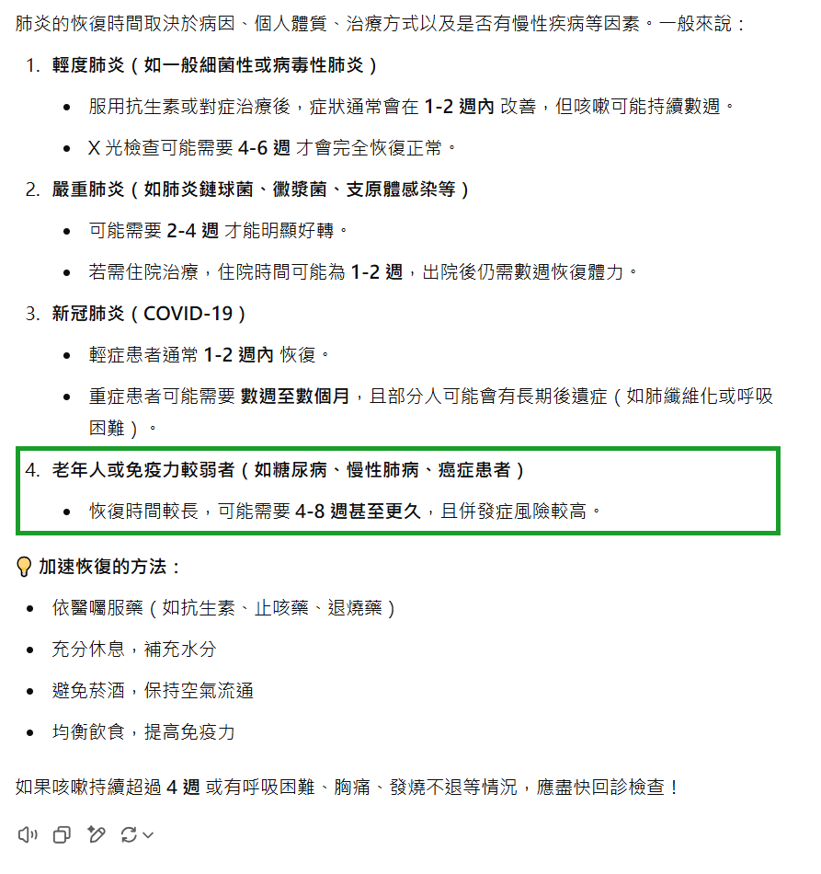
T20 | TESTB11 | TESTC11 | TEST11 | TESTB11 | TESTC11 | TEST11 | TESTB11 | TESTC11

